Token
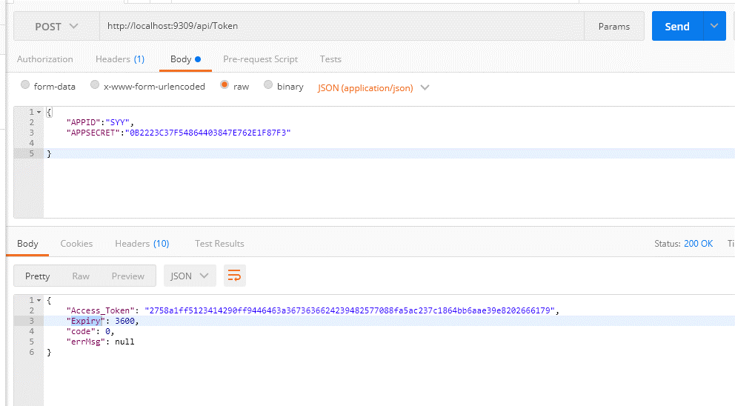
接口名称 | Token
接口描述 | 获取应用Token
接口地址 | http://xxx.xxx.xxx.xxx/api/Token
接口业务入参
参数名称 | 参数类型 | 是否可空 | 参数描述 | 示例
APPID | string |  | 应用ID | SYY
APPSECRET | string |  | 应用密钥 | 0B2223C37F54864403847E762E1F87F3
接口业务出参
参数名称 | 参数类型 | 是否可空 | 参数描述 | 示例
Access_Token | string |  | 应用Token | 58bbeed0ac6847638177f9d88398789b636624250897878976f97816e4d9a84e13a7d215f3932a72b0
Expiry | int |  | 过期时间 | 3600

AddProject
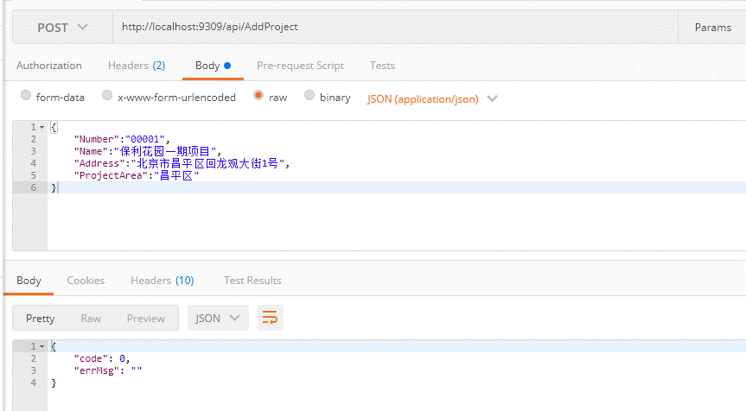
接口名称 | AddProject
接口描述 | 添加项目
接口地址 | http://xxx.xxx.xxx.xxx/api/AddProject
接口业务入参
参数名称 | 参数类型 | 是否可空 | 参数描述 | 示例
Number | string |  | 项目编号 | 1
Name | string |  | 项目名称 | 保利花园一期项目
Address | string |  | 项目地址 | 北京市昌平区回龙观大街1号
ProjectArea | string |  | 项目所属区 | 昌平区
DevelopCompany | string |  | 开发企业 | XXX公司
IdentityNumber | string |  | 预售证号 | 京AXXXX
IsEnd | bool |  | 是否结束 | FALSE
EndReason | string |  | 结束原因 | 已售罄
接口业务出参
参数名称 | 参数类型 | 是否可空 | 参数描述 | 示例

EditProject
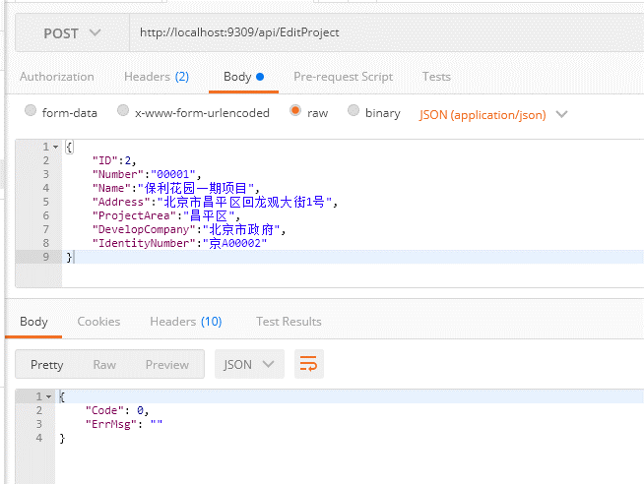
接口名称 | EditProject
接口描述 | 修改项目
接口地址 | http://xxx.xxx.xxx.xxx/api/EditProject
接口业务入参
参数名称 | 参数类型 | 是否可空 | 参数描述 | 示例
ID | int |  | 项目ID | 1
Number | string |  | 项目编号 | 1
Name | string |  | 项目名称 | 保利花园一期项目
Address | string |  | 项目地址 | 北京市昌平区回龙观大街1号
ProjectArea | string |  | 项目所属区 | 昌平区
DevelopCompany | string |  | 开发企业 | XXX公司
IdentityNumber | string |  | 预售证号 | 京AXXXX
IsEnd | bool |  | 是否结束 | FALSE
EndReason | string |  | 结束原因 | 已售罄
接口业务出参
参数名称 | 参数类型 | 是否可空 | 参数描述 | 示例

CloseProject
接口名称 | CloseProject
接口描述 | 修改项目
接口地址 | http://xxx.xxx.xxx.xxx/api/CloseProject
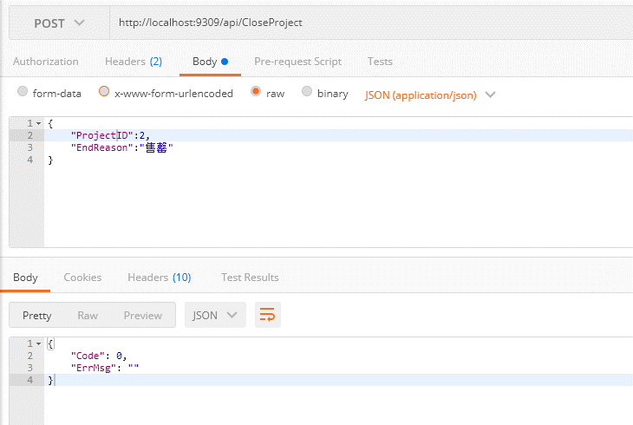
接口业务入参
参数名称 | 参数类型 | 是否可空 | 参数描述 | 示例
ProjectID | int |  | 项目ID | 1
EndReason | string |  | 结束原因 | 已售罄
接口业务出参
参数名称 | 参数类型 | 是否可空 | 参数描述 | 示例

GetAllProjects
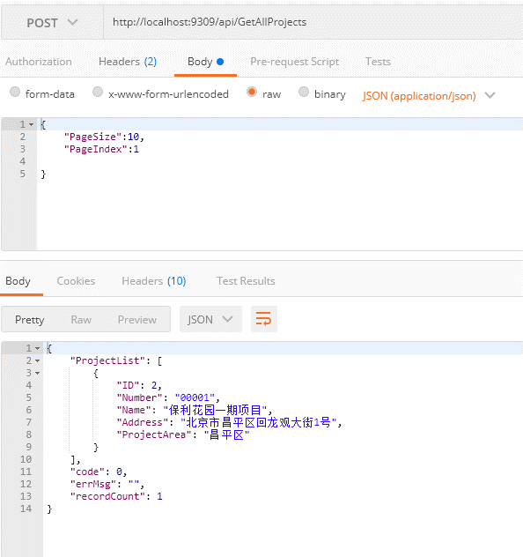
接口名称 | GetAllProjects
接口描述 | 分页获取所有项目
接口地址 | http://xxx.xxx.xxx.xxx/api/GetAllProjects
接口业务入参
参数名称 | 参数类型 | 是否可空 | 参数描述 | 示例
PageSize | int |  | 分页大小 | 10
PageIndex | int |  | 页数 | 1
接口业务出参
参数名称 | 参数类型 | 是否可空 | 参数描述 | 示例
ProjectList | List<ProjectEntity> |  | 项目列表
ProjectEntity
ID | int |  | 项目ID | 1
Number | string |  | 项目编号 | 1
Name | string |  | 项目名称 | 保利花园一期项目
Address | string |  | 项目地址 | 北京市昌平区回龙观大街1号
ProjectArea | string |  | 项目所属区 | 昌平区
DevelopCompany | string |  | 开发企业 | XXX公司
IdentityNumber | string |  | 预售证号 | 京AXXXX
IsEnd | bool |  | 是否结束 | FALSE
EndReason | string |  | 结束原因 | 已售罄

GetProjectByID
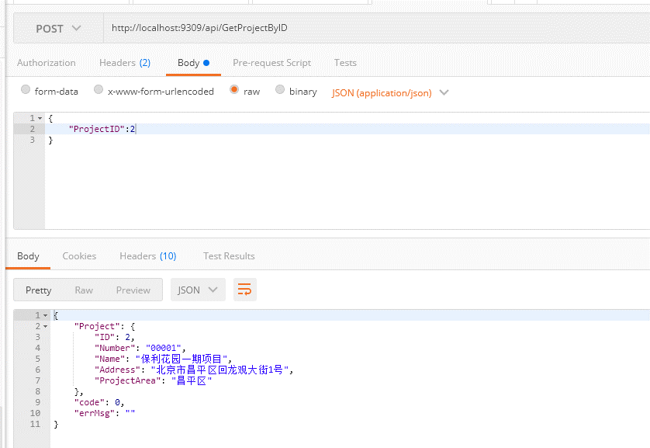
接口名称 | GetProjectByID
接口描述 | 按ID获取项目
接口地址 | http://xxx.xxx.xxx.xxx/api/GetProjectByID
接口业务入参
参数名称 | 参数类型 | 是否可空 | 参数描述 | 示例
ProjectID | int |  | 项目ID | 1
接口业务出参
参数名称 | 参数类型 | 是否可空 | 参数描述 | 示例
Project | ProjectEntity |  | 项目列表
ProjectEntity
ID | int |  | 项目ID | 1
Number | string |  | 项目编号 | 1
Name | string |  | 项目名称 | 保利花园一期项目
Address | string |  | 项目地址 | 北京市昌平区回龙观大街1号
ProjectArea | string |  | 项目所属区 | 昌平区
DevelopCompany | string |  | 开发企业 | XXX公司
IdentityNumber | string |  | 预售证号 | 京AXXXX
IsEnd | bool |  | 是否结束 | FALSE
EndReason | string |  | 结束原因 | 已售罄

GetProjects
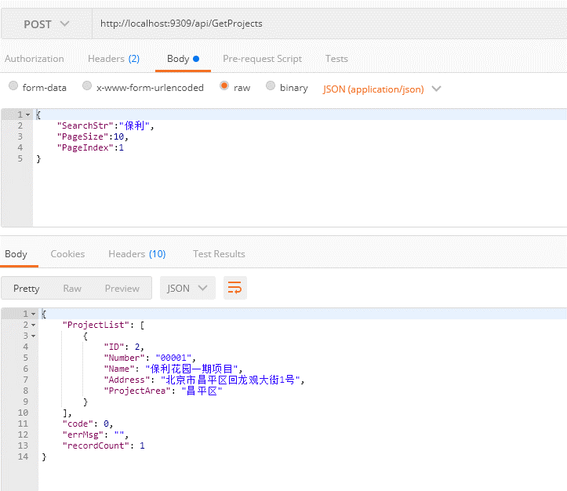
接口名称 | GetProjects
接口描述 | 按number/name模糊分页查询项目
接口地址 | http://xxx.xxx.xxx.xxx/api/GetProjects
接口业务入参
参数名称 | 参数类型 | 是否可空 | 参数描述 | 示例
SearchStr | int |  | 项目ID | 保利
PageSize | int |  | 分页大小 | 10
PageIndex | int |  | 页数 | 1
接口业务出参
参数名称 | 参数类型 | 是否可空 | 参数描述 | 示例
ProjectList | List<ProjectEntity> |  | 项目列表
ProjectEntity
ID | int |  | 项目ID | 1
Number | string |  | 项目编号 | 1
Name | string |  | 项目名称 | 保利花园一期项目
Address | string |  | 项目地址 | 北京市昌平区回龙观大街1号
ProjectArea | string |  | 项目所属区 | 昌平区
DevelopCompany | string |  | 开发企业 | XXX公司
IdentityNumber | string |  | 预售证号 | 京AXXXX
IsEnd | bool |  | 是否结束 | FALSE
EndReason | string |  | 结束原因 | 已售罄

GetProjectGroup
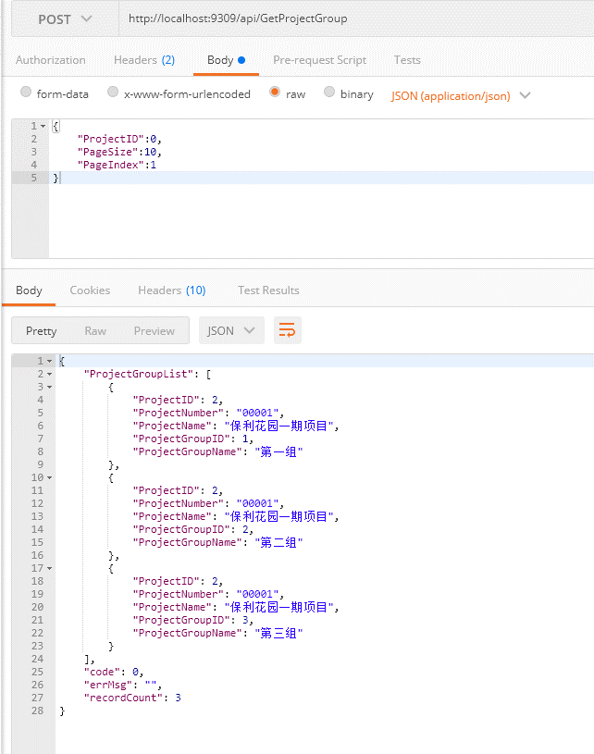
接口名称 | GetProjectGroup
接口描述 | 按项目ID查询项目分组
接口地址 | http://xxx.xxx.xxx.xxx/api/GetProjectGroup
接口业务入参
参数名称 | 参数类型 | 是否可空 | 参数描述 | 示例
ProjectID | int |  | 项目ID(0时全部获取) | 1
接口业务出参
参数名称 | 参数类型 | 是否可空 | 参数描述 | 示例
ProjectGroupList | List<ProjectGroupEntity> |  | 项目分组列表
ProjectEntity
ProjectID | int |  | 项目ID | 1
ProjectNumber | string |  | 项目编号 | 1
ProjectName | string |  | 项目名称
ProjectGroupID | int |  | 项目分组ID | 1
ProjectGroupName | string |  | 项目分组名称 | 第一组

CheckBackEndAccount
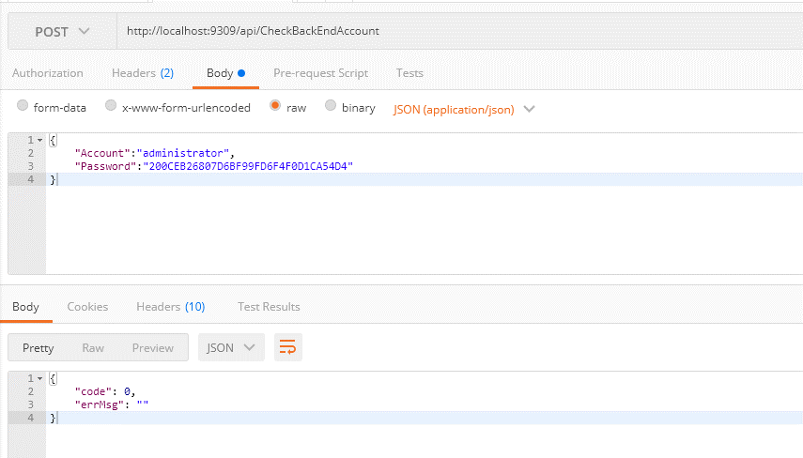
接口名称 | CheckBackEndAccount
接口描述 | 验证后台账号登陆
接口地址 | http://xxx.xxx.xxx.xxx/api/CheckBackEndAccount
接口业务入参
参数名称 | 参数类型 | 是否可空 | 参数描述 | 示例
Account | string |  | 登陆账号 | administrator
Password | string |  | MD5加密后的登陆密码 | 200CEB26807D6BF99FD6F4F0D1CA54D4
接口业务出参
参数名称 | 参数类型 | 是否可空 | 参数描述 | 示例

CheckFrontEndAccount
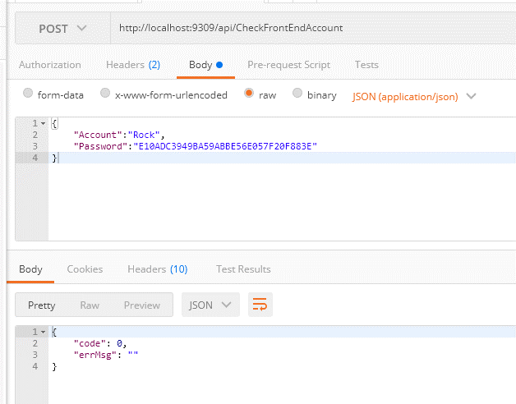
接口名称 | CheckFrontEndAccount
接口描述 | 验证后台账号登陆
接口地址 | http://xxx.xxx.xxx.xxx/api/CheckFrontEndAccount
接口业务入参
参数名称 | 参数类型 | 是否可空 | 参数描述 | 示例
Account | string |  | 登陆账号 | rock
Password | string |  | MD5加密后的登陆密码 | E10ADC3949BA59ABBE56E057F20F883E
接口业务出参
参数名称 | 参数类型 | 是否可空 | 参数描述 | 示例

ImportHouseInfo
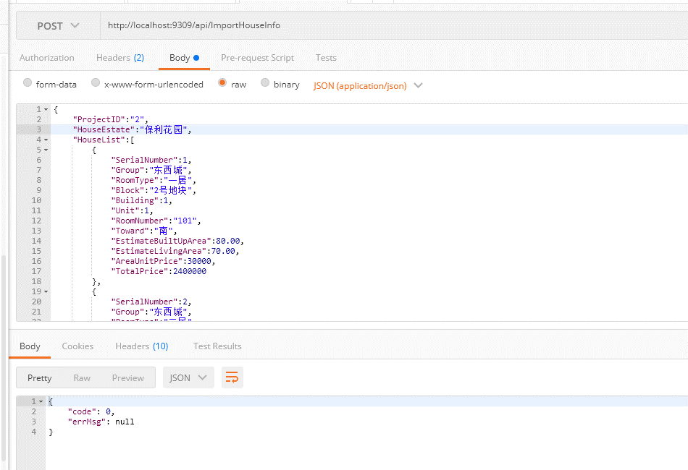
接口名称 | ImportHouseInfo
接口描述 | 添加项目
接口地址 | http://xxx.xxx.xxx.xxx/api/ImportHouseInfo
接口业务入参
参数名称 | 参数类型 | 是否可空 | 参数描述 | 示例
ProjectID | int |  | 项目ID | 1
HouseEstate | string |  | 楼盘名称 | 保利花园
HouseList | List<HouseEntity> |  | 项目名称
接口业务出参
参数名称 | 参数类型 | 是否可空 | 参数描述 | 示例

HouseEntity
SerialNumber | int |  | 房源序号 | 1
Group | string |  | 组别 | 昌平区
Block | string |  | 地块 | 2号地块
Building | int |  | 楼号 | 1
Unit | int |  | 单元 | 1
RoomNumber | string |  | 房号 | 101
Toward | string |  | 朝向 | 南
RoomType | string |  | 居室 | 一居
EstimateBuiltUpArea | decimal |  | 预测建筑面积 | 80.00
EstimateLivingArea | decimal |  | 预测套内面积 | 70.00
AreaUnitPrice | decimal |  | 建筑单价 | 30000
TotalPrice | decimal |  | 总价 | 240000

GetAllHouseEstateInfo
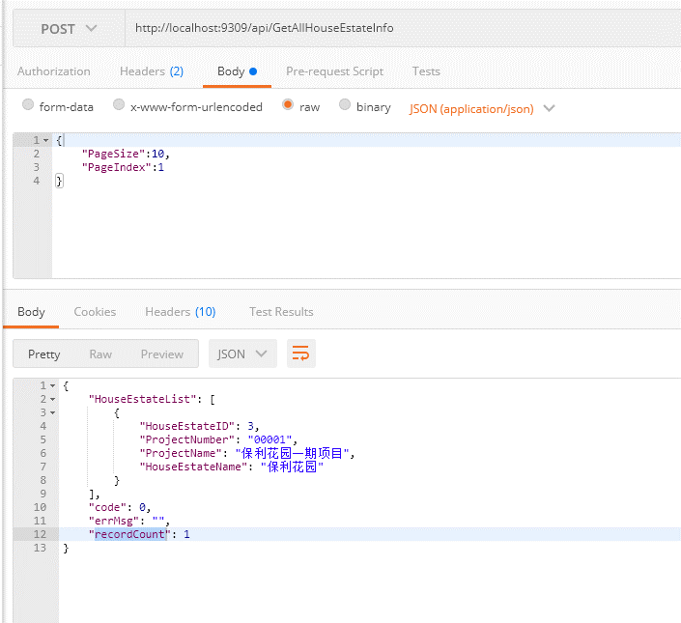
接口名称 | GetAllHouseEstateInfo
接口描述 | 获取楼盘信息
接口地址 | http://xxx.xxx.xxx.xxx/api/GetAllHouseEstateInfo
接口业务入参
参数名称 | 参数类型 | 是否可空 | 参数描述 | 示例
PageSize | int |  | 分页大小 | 10
PageIndex | int |  | 页数 | 1
接口业务出参
参数名称 | 参数类型 | 是否可空 | 参数描述 | 示例
HouseEstateList | List<HouseEstateEntity> |  | 项目列表
HouseEstateEntity
HouseEstateID | int |  | 楼盘ID | 1
ProjectNumber | string |  | 项目编号 | 1
ProjectName | string |  | 项目名称 | 保利花园一期项目
HouseEstateName | string |  | 楼盘名称 | 保利花园

GetHouseEstates
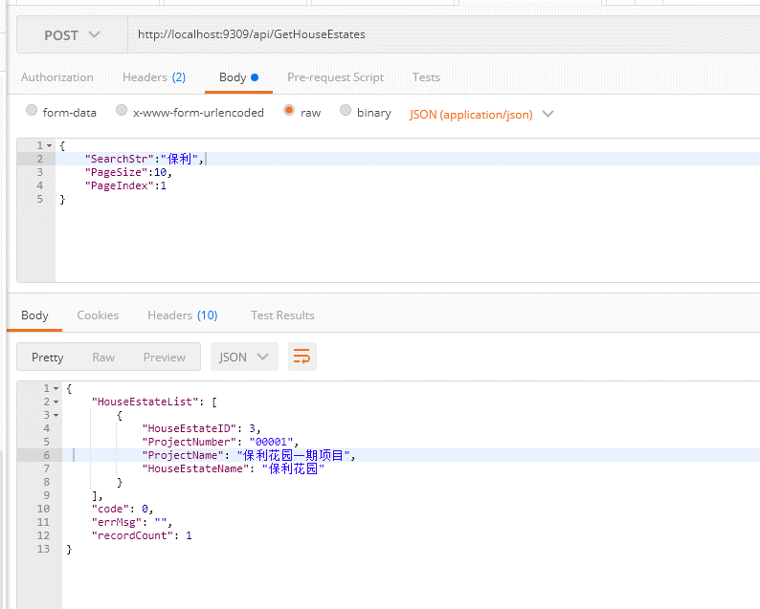
接口名称 | GetHouseEstates
接口描述 | 搜索楼盘信息
接口地址 | http://xxx.xxx.xxx.xxx/api/GetHouseEstates
接口业务入参
参数名称 | 参数类型 | 是否可空 | 参数描述 | 示例
SearchStr | string |  | 搜索文字 | 保利
PageSize | int |  | 分页大小 | 10
PageIndex | int |  | 页数 | 1
接口业务出参
参数名称 | 参数类型 | 是否可空 | 参数描述 | 示例
HouseEstateList | List<HouseEstateEntity> |  | 项目列表
HouseEstateEntity
HouseEstateID | int |  | 楼盘ID | 1
ProjectNumber | string |  | 项目编号 | 1
ProjectName | string |  | 项目名称 | 保利花园一期项目
HouseEstateName | string |  | 楼盘名称 | 保利花园

GetAllHouseInfo
接口名称 | GetAllHouseInfo
接口描述 | 搜索楼盘信息
接口地址 | http://xxx.xxx.xxx.xxx/api/GetAllHouseInfo
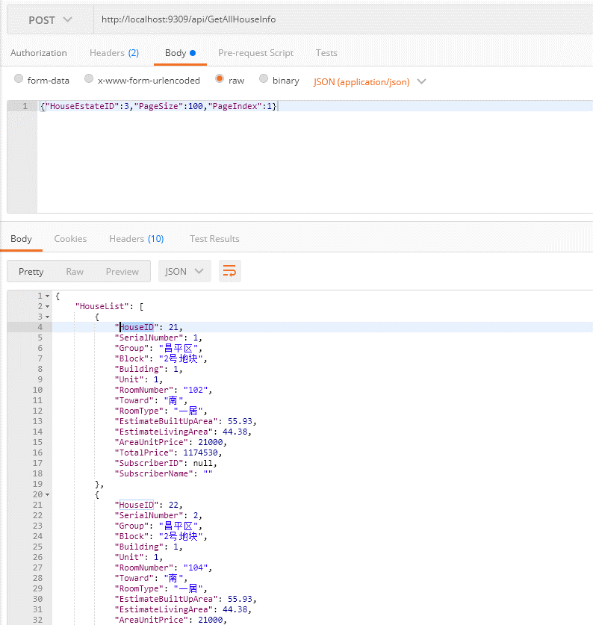
接口业务入参
参数名称 | 参数类型 | 是否可空 | 参数描述 | 示例
HouseEstateID | int |  | 楼盘ID | 3
PageSize | int |  | 分页大小 | 10
PageIndex | int |  | 页数 | 1
接口业务出参
参数名称 | 参数类型 | 是否可空 | 参数描述 | 示例
HouseList | List<HouseEntity> |  | 项目列表
HouseEntity
HouseID | int |  | 房源ID | 1
SerialNumber | int |  | 房源序号 | 1
Group | string |  | 组别 | 昌平区
Block | string |  | 地块 | 2号地块
Building | int |  | 楼号 | 1
Unit | int |  | 单元 | 1
RoomNumber | string |  | 房号 | 101
Toward | string |  | 朝向 | 南
RoomType | string |  | 居室 | 一居
EstimateBuiltUpArea | decimal |  | 预测建筑面积 | 80.00
EstimateLivingArea | decimal |  | 预测套内面积 | 70.00
AreaUnitPrice | decimal |  | 建筑单价 | 30000
TotalPrice | decimal |  | 总价 | 240000
SubscriberID | int | ✓ | 认购人ID | 1
SubscriberName | string |  | 认购人姓名 | XXX

GetHouses
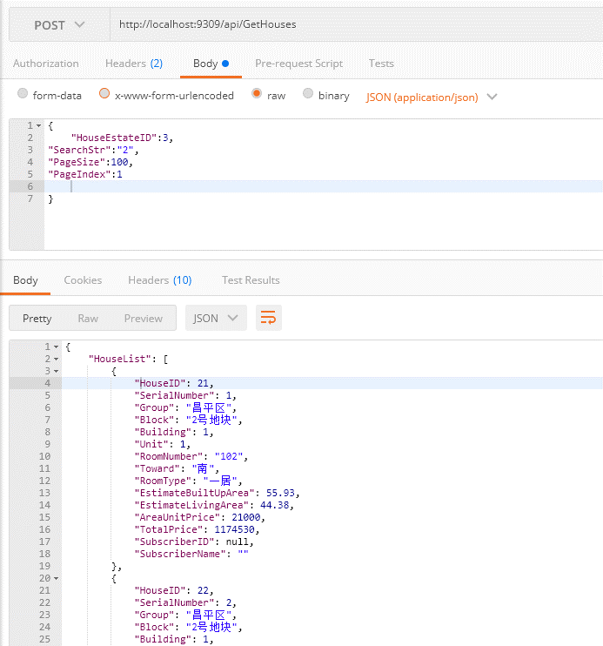
接口名称 | GetHouses
接口描述 | 搜索楼盘信息
接口地址 | http://xxx.xxx.xxx.xxx/api/GetHouses
接口业务入参
参数名称 | 参数类型 | 是否可空 | 参数描述 | 示例
HouseEstateID | int |  | 楼盘ID | 3
SearchStr | string |  | 搜索关键字 | 东西
PageSize | int |  | 分页大小 | 10
PageIndex | int |  | 页数 | 1
接口业务出参
参数名称 | 参数类型 | 是否可空 | 参数描述 | 示例
HouseList | List<HouseEntity> |  | 项目列表
HouseEntity
SerialNumber | int |  | 房源序号 | 1
Group | string |  | 组别 | 昌平区
Block | string |  | 地块 | 2号地块
Building | int |  | 楼号 | 1
Unit | int |  | 单元 | 1
RoomNumber | string |  | 房号 | 101
Toward | string |  | 朝向 | 南
RoomType | string |  | 居室 | 一居
EstimateBuiltUpArea | decimal |  | 预测建筑面积 | 80.00
EstimateLivingArea | decimal |  | 预测套内面积 | 70.00
AreaUnitPrice | decimal |  | 建筑单价 | 30000
TotalPrice | decimal |  | 总价 | 240000
SubscriberID | int | ✓ | 认购人ID | 1
SubscriberName | string |  | 认购人姓名 | XXX

GetHouseSubscriber
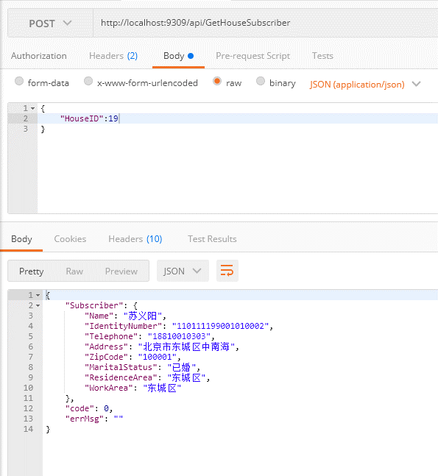
接口名称 | GetHouseSubscriber
接口描述 | 获取房源认购人信息
接口地址 | http://xxx.xxx.xxx.xxx/api/GetHouseSubscriber
接口业务入参
参数名称 | 参数类型 | 是否可空 | 参数描述 | 示例
HouseID | int |  | 房源ID | 3
接口业务出参
参数名称 | 参数类型 | 是否可空 | 参数描述 | 示例
Subscriber | SubscriberEntity |  | 认购人对象
SubscriberEntity
Name | string |  | 姓名 | XXX
IdentityNumber | string |  | 身份证号 | 110001XXXXXXXXXXX
Telephone | string |  | 电话号码 | 15051439296
Address | string |  | 联系地址 | 北京市东城区中南海
ZipCode | string |  | 邮编 | 100001
MaritalStatus | string |  | 婚姻情况 | 已婚
ResidenceArea | string |  | 户籍所在区县 | 东城区
WorkArea | string |  | 工作所在区县 | 东城区

GetAllSubscribers
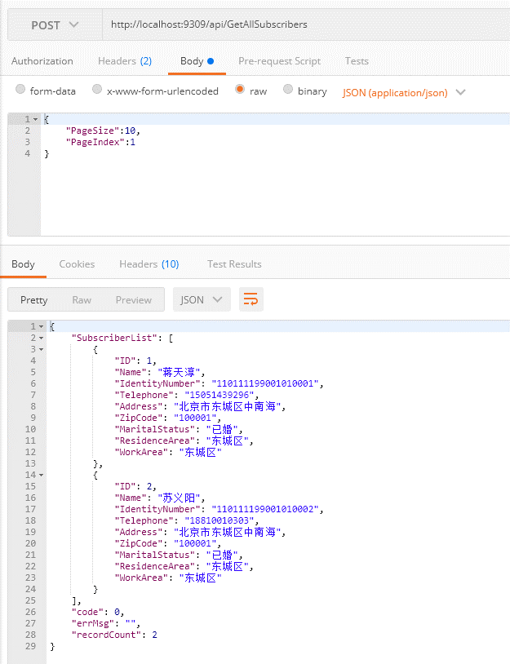
接口名称 | GetAllSubscribers
接口描述 | 根据项目获取认购人信息
接口地址 | http://xxx.xxx.xxx.xxx/api/GetAllSubscribers
接口业务入参
参数名称 | 参数类型 | 是否可空 | 参数描述 | 示例
PageSize | int |  | 分页大小 | 10
PageIndex | int |  | 页数 | 1
接口业务出参
参数名称 | 参数类型 | 是否可空 | 参数描述 | 示例
SubscriberList | List<SubscriberEntity> |  | 认购人列表
SubscriberEntity
ID | int |  | 认购人ID | XXX
Name | string |  | 姓名 | XXX
IdentityNumber | string |  | 身份证号 | 110001XXXXXXXXXXX
Telephone | string |  | 电话号码 | 15051439296
Address | string |  | 联系地址 | 北京市东城区中南海
ZipCode | string |  | 邮编 | 100001
MaritalStatus | string |  | 婚姻情况 | 已婚
ResidenceArea | string |  | 户籍所在区县 | 东城区
WorkArea | string |  | 工作所在区县 | 东城区

GetSubscriberSelectionHistory
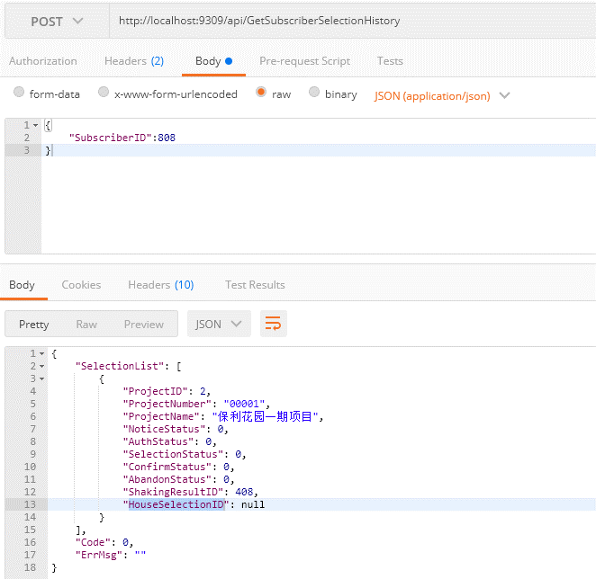
接口名称 | GetSubscriberSelectionHistory
接口描述 | 获取历史选房信息
接口地址 | http://xxx.xxx.xxx.xxx/api/GetSubscriberSelectionHistory
接口业务入参
参数名称 | 参数类型 | 是否可空 | 参数描述 | 示例
SubscriberID | int |  | 认购人ID | 1
接口业务出参
参数名称 | 参数类型 | 是否可空 | 参数描述 | 示例
SelectionList | List<SubscriberSelectionEntity> |  | 认购人列表
SubscriberSelectionEntity
ProjectID | int |  | 项目ID | 1
ProjectNumber | string |  | 项目编号 | 00001
ProjectName | string |  | 项目名称 | 保利花园1期
NoticeStatus | int |  | 通知状态 | 0-未通知;1-有效电话;2-关机;3-不在服务区;4-停机;5-无人接听;6-挂断7-空号
AuthStatus | int |  | 验证状态 | 0-未验证;1-已验证
SelectionStatus | int |  | 选房状态 | 0-未选房;1-已选房
ConfirmStatus | int |  | 确认状态 | 0-未确认;1-已确认
AbandonStatus | int |  | 弃选状态 | 0-未弃选;1-已弃选
ShakingResultID | ShakingResultID |  | 摇号结果ID(获取选房详情用) | 1
HouseSelectionID | int? |  | 选房ID

GetAllFrontEndAccount
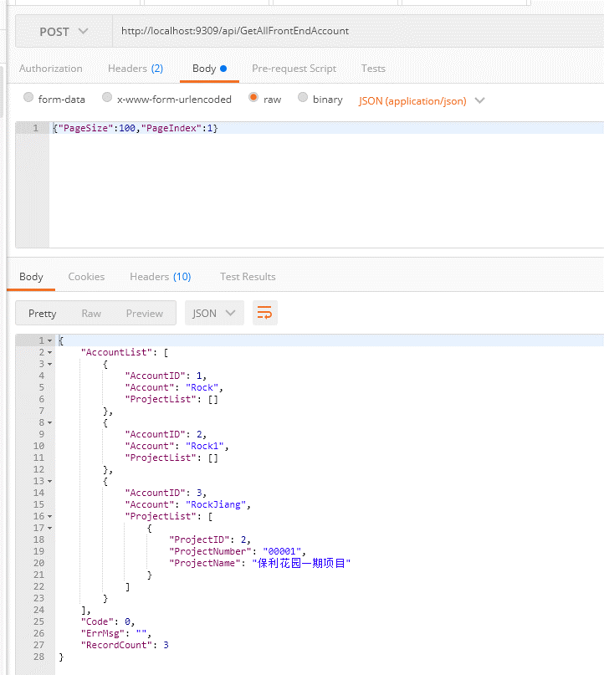
接口名称 | GetAllFrontEndAccount
接口描述 | 获取前台账号信息
接口地址 | http://xxx.xxx.xxx.xxx/api/GetAllFrontEndAccount
接口业务入参
参数名称 | 参数类型 | 是否可空 | 参数描述 | 示例
PageSize | int |  | 分页大小 | 10
PageIndex | int |  | 页数 | 1
接口业务出参
参数名称 | 参数类型 | 是否可空 | 参数描述 | 示例
AccountList | List<FrontEndAccountEntity> |  | 账号信息
FrontEndAccountEntity
AccountID | int |  | 前台账号ID | 1
Account | string |  | 账号名称 | Rock
ProjectList | List<AccountProjectEntity> |  | 关联项目列表
AccountProjectEntity
ProjectID | int |  | 项目ID | 1
ProjectNumber | string |  | 项目编号 | 00001
ProjectName | string |  | 项目名称 | 保利花园一期

GetFrontEndAccount
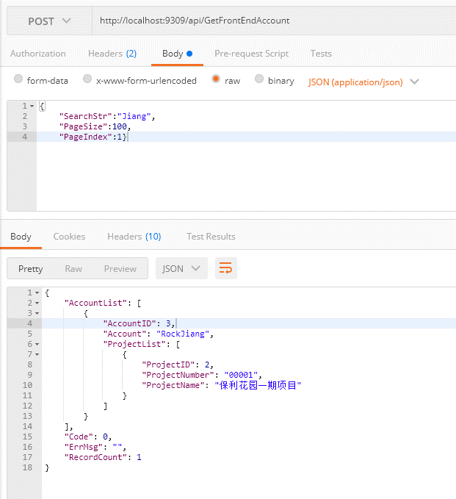
接口名称 | GetFrontEndAccount
接口描述 | 获取前台账号信息
接口地址 | http://xxx.xxx.xxx.xxx/api/GetFrontEndAccount
接口业务入参
参数名称 | 参数类型 | 是否可空 | 参数描述 | 示例
SearchStr | string |  | 搜索关键字 | Rock
PageSize | int |  | 分页大小 | 10
PageIndex | int |  | 页数 | 1
接口业务出参
参数名称 | 参数类型 | 是否可空 | 参数描述 | 示例
AccountList | List<FrontEndAccountEntity> |  | 账号信息
FrontEndAccountEntity
AccountID | int |  | 前台账号ID | 1
Account | string |  | 账号名称 | Rock
ProjectList | List<AccountProjectEntity> |  | 关联项目列表
AccountProjectEntity
ProjectID | int |  | 项目ID | 1
ProjectNumber | string |  | 项目编号 | 00001
ProjectName | string |  | 项目名称 | 保利花园一期

AddFrontEndAccount
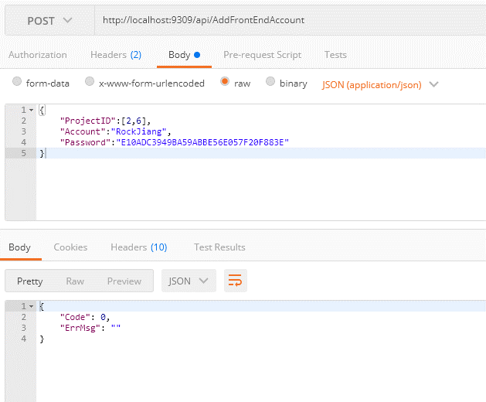
接口名称 | AddFrontEndAccount
接口描述 | 获取前台账号信息
接口地址 | http://xxx.xxx.xxx.xxx/api/AddFrontEndAccount
接口业务入参
参数名称 | 参数类型 | 是否可空 | 参数描述 | 示例
ProjectID | List<int> |  | 项目ID列表
Account | string |  | 账号 | Rock
Password | string |  | MD5加密后的密码 | E10ADC3949BA59ABBE56E057F20F883E
接口业务出参
参数名称 | 参数类型 | 是否可空 | 参数描述 | 示例

EditFrontEndAccount
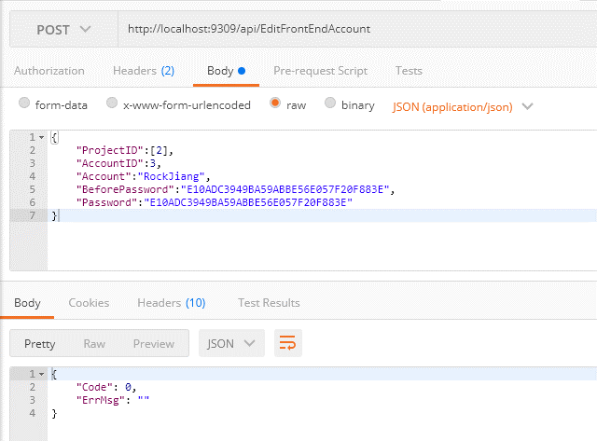
接口名称 | EditFrontEndAccount
接口描述 | 获取前台账号信息
接口地址 | http://xxx.xxx.xxx.xxx/api/EditFrontEndAccount
接口业务入参
参数名称 | 参数类型 | 是否可空 | 参数描述 | 示例
AccountID | int |  | 前台账号ID | 1
Account | string |  | 账号 | Rock
BeforePassword | string |  | MD5加密后的原密码 | E10ADC3949BA59ABBE56E057F20F883F
Password | string |  | MD5加密后的密码 | E10ADC3949BA59ABBE56E057F20F883E
ProjectID | List<int> |  | 项目ID列表
接口业务出参
参数名称 | 参数类型 | 是否可空 | 参数描述 | 示例

GetSelectTimePeriod
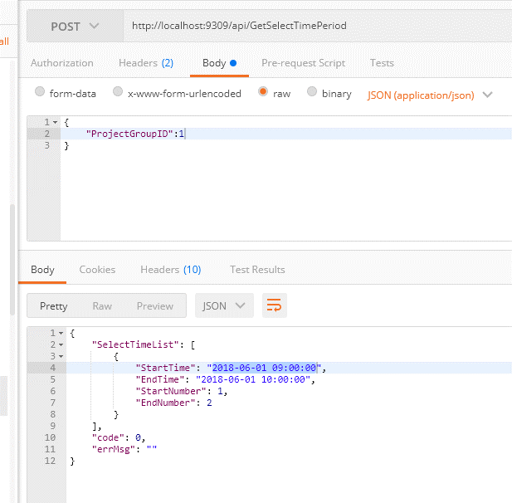
接口名称 | GetSelectTimePeriod
接口描述 | 按项目分组ID获取选房时间段信息
接口地址 | http://xxx.xxx.xxx.xxx/api/GetSelectTimePeriod
接口业务入参
参数名称 | 参数类型 | 是否可空 | 参数描述 | 示例
ProjectGroupID | int |  | 项目分组ID | 1
接口业务出参
参数名称 | 参数类型 | 是否可空 | 参数描述 | 示例
SelectTimeList | List<SelectTimePeriodEntity> |  | 选房时间段列表
SelectTimePeriodEntity
StartTime | string |  | 开始时间(yyyy-MM-dd HH:mm:ss) | 2018-06-01 09:00:00
EndTime | string |  | 结束时间(yyyy-MM-dd HH:mm:ss) | 2018-06-01 10:00:00
StartNumber | int |  | 开始选房序号 | 1
StartNumber | int |  | 结束选房序号 | 100

AddSelectTimePeriod
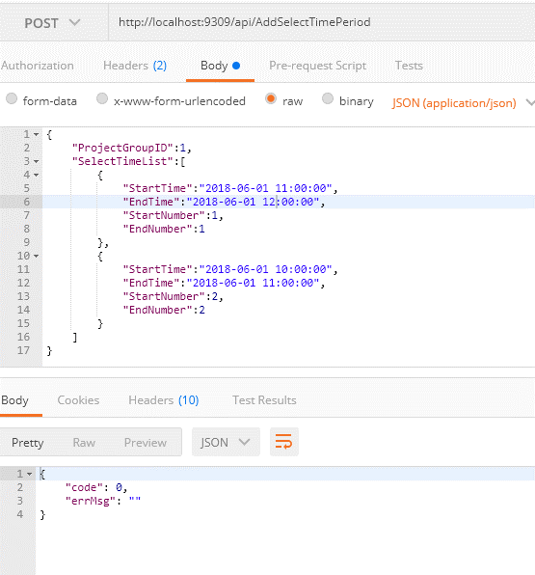
接口名称 | AddSelectTimePeriod
接口描述 | 按项目分组ID添加选房时间段信息
接口地址 | http://xxx.xxx.xxx.xxx/api/AddSelectTimePeriod
接口业务入参
参数名称 | 参数类型 | 是否可空 | 参数描述 | 示例
ProjectGroupID | int |  | 项目分组ID | 1
SelectTimeList | List<SelectTimePeriodEntity> |  | 选房时间段列表
接口业务出参
参数名称 | 参数类型 | 是否可空 | 参数描述 | 示例

SelectTimePeriodEntity
StartTime | string |  | 开始时间(yyyy-MM-dd HH:mm:ss) | 2018-06-01 09:00:00
EndTime | string |  | 结束时间(yyyy-MM-dd HH:mm:ss) | 2018-06-01 10:00:00
StartNumber | int |  | 开始选房序号 | 1
StartNumber | int |  | 结束选房序号 | 100

EditSelectTimePeriod
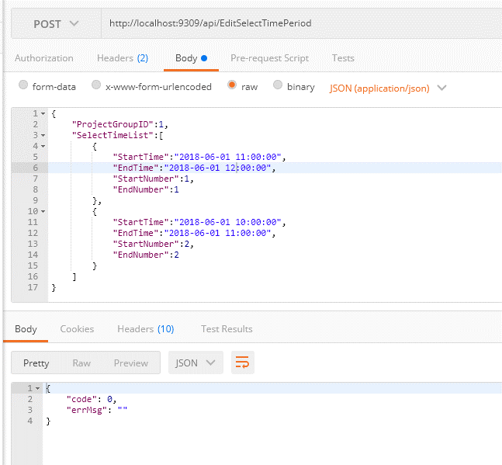
接口名称 | EditSelectTimePeriod
接口描述 | 按项目分组ID添加选房时间段信息
接口地址 | http://xxx.xxx.xxx.xxx/api/EditSelectTimePeriod
接口业务入参
参数名称 | 参数类型 | 是否可空 | 参数描述 | 示例
ProjectGroupID | int |  | 项目分组ID | 1
SelectTimeList | List<SelectTimePeriodEntity> |  | 选房时间段列表
接口业务出参
参数名称 | 参数类型 | 是否可空 | 参数描述 | 示例

SelectTimePeriodEntity
StartTime | string |  | 开始时间(yyyy-MM-dd HH:mm:ss) | 2018-06-01 09:00:00
EndTime | string |  | 结束时间(yyyy-MM-dd HH:mm:ss) | 2018-06-01 10:00:00
StartNumber | int |  | 开始选房序号 | 1
StartNumber | int |  | 结束选房序号 | 100

GetProjectRoleBaseInfo
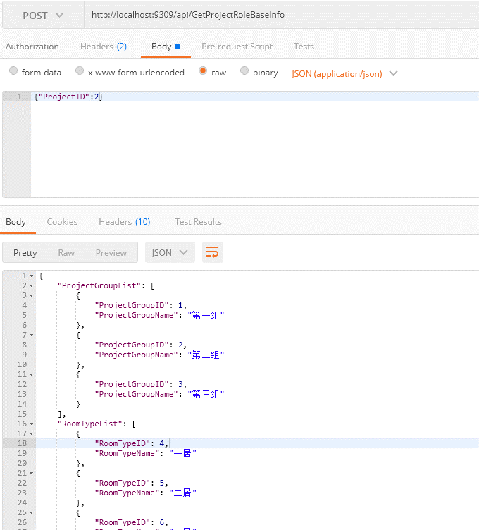
接口名称 | GetProjectRoleBaseInfo
接口描述 | 按项目获取配置规则基础数据
接口地址 | http://xxx.xxx.xxx.xxx/api/GetProjectRoleBaseInfo
接口业务入参
参数名称 | 参数类型 | 是否可空 | 参数描述 | 示例
ProjectID | int |  | 项目分组ID | 1
接口业务出参
参数名称 | 参数类型 | 是否可空 | 参数描述 | 示例
ProjectGroupList | List<ProjectGroupSingleEntity> |  | 项目分组列表
RoomTypeList | List<RoomTypeEntity> |  | 户型列表
FamilyNumber | List<int> |  | 家庭人数列表
HouseGroupList | List<HouseGroupEntity> |  | 房源分组列表
ProjectGroupSingleEntity
ProjectGroupID | int |  | 项目分组ID | 1
ProjectGroupName | string |  | 项目分组名称 | 第一组
RoomTypeEntity
RoomTypeID | int |  | 户型ID | 1
RoomTypeName | string |  | 户型名称 | 一居室
HouseGroupEntity
HouseGroupID | int |  | 房源分组ID | 1
HouseGroupName | string |  | 房源分组名称 | 昌平区

